Баг-репорт
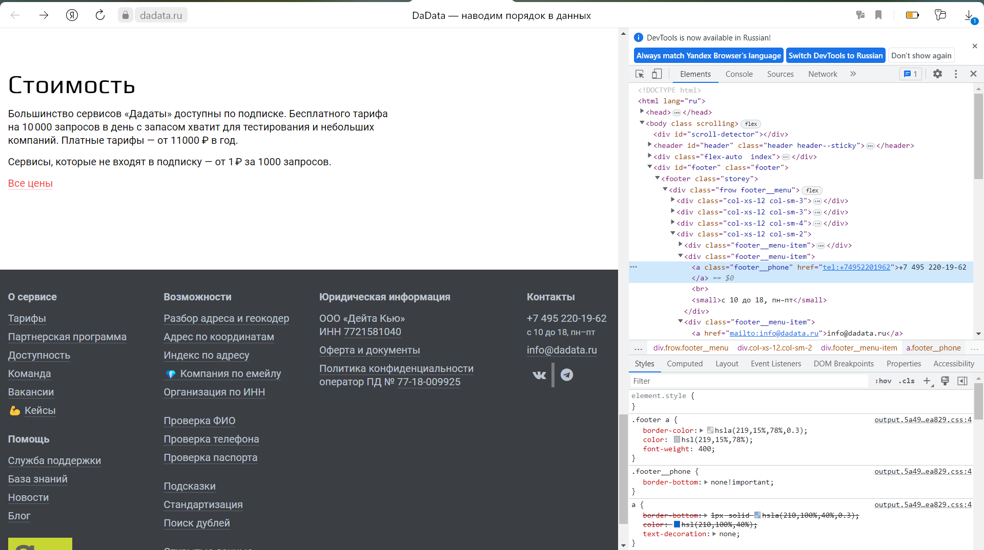
Идентификатор | Название | Серьезность | Приоритет | Шаги воспроизведения | Ожидаемый результат | Фактический результат | Вложения
1 | Номер телефона в подвале сайта не открывается при нажатии | Trivial | low | 1.Зайти на сайт https://dadata.ru/. 2.Проскроллить до конца страницы. 3. Нажать на номер телефона в разделе "Контакты". | При нажатии на номер телефона происходит автоматический набор номера. | При наведении мышкой на номер телефона, значек стрелочки становится рукой, что свойственно для ссылок. Номер телефона в подвале сайта не открывается при нажатии. | Не указана ссылка для набора номера. Скрин 1.

